HƯỚNG DẪN HỌC
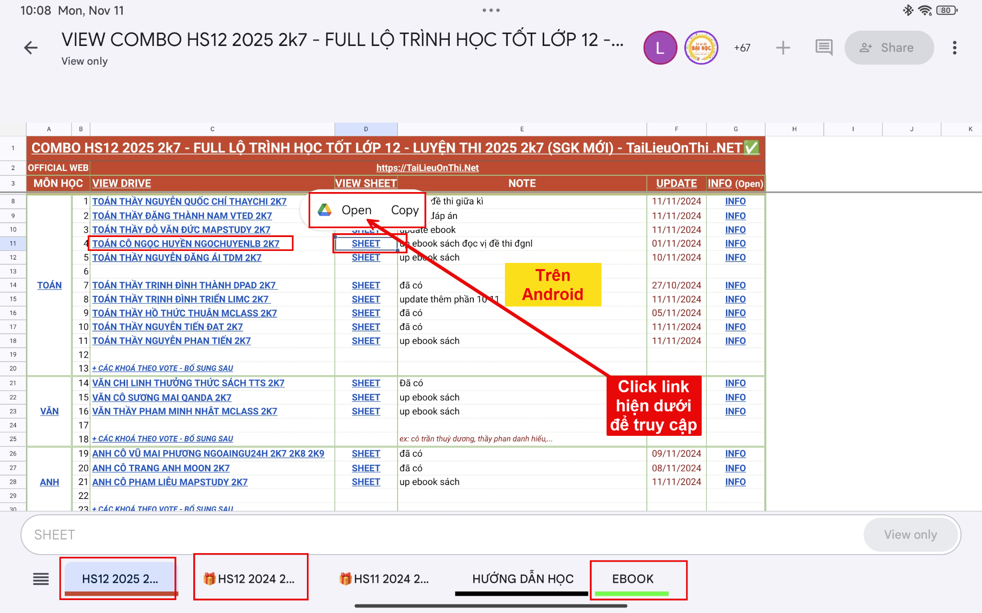
HƯỚNG DẪN HỌC
💻HƯỚNG DẪN HỌC KHOÁ HỌC ONLINE TaiLieuOnThi NET TRÊN MÁY TÍNH
📱HƯỚNG DẪN HỌC KHOÁ HỌC ONLINE TaiLieuOnThi NET TRÊN ĐIỆN THOẠI
 | Trên điện thoại, máy tính bảng, tivi... các bạn nên cài thêm app google drive, google sheet, google docs, tiện đánh dấu sao, thêm lối tắt... để đánh dấu bất kì và truy cập mọi nơi

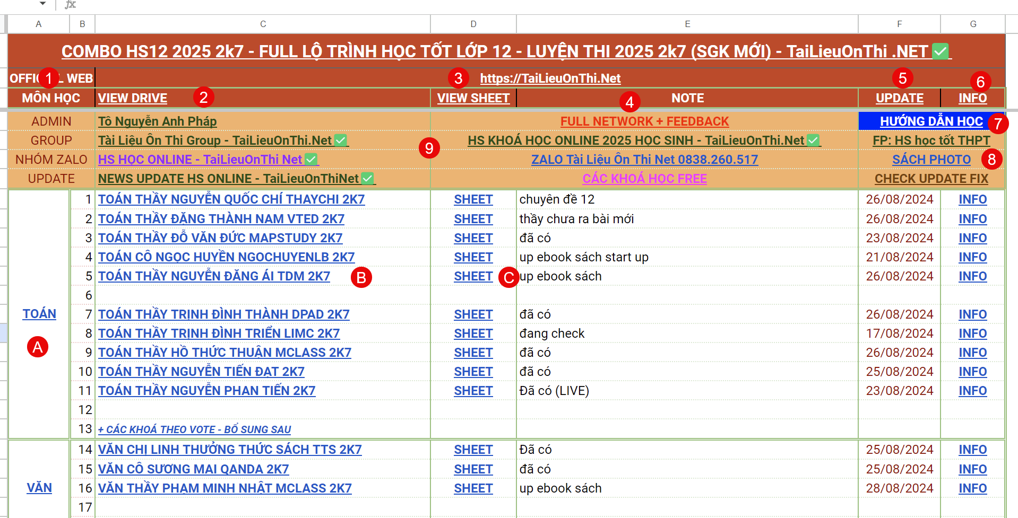

 | Thông tin các cột:
CỘT SỐ 1 (A) | MÔN HỌC | Link view drive theo môn học
CỘT SỐ 2 (B) | VIEW DRIVE | Link view drive theo từng khoá học (nên truy cập thêm link đầy đủ này)
CỘT SỐ 3 (C) | VIEW SHEET | Link view sheet truy cập khoá học dưới dạng sheet trang tính (bổ sung thêm thông tin)
CỘT SỐ 4 | NOTE | Ghi chú, lịch học, thông báo thầy cô,..
CỘT SỐ 5 | UPDATE | Dấu thời gian update khoá học
CỘT SỐ 6 | INFO | Info thông tin khoá học: lộ trình học, đề cương (các nội dung học, lịch học,...), hướng dẫn học,...
 |  | Info là đề cương trên web gốc khoá học để tiện theo dõi tiến trình học tập
Ô SỐ 7 | HƯỚNG DẪN HỌC | Tổng hợp hướng dẫn học tập, tip thủ thuật,...
Ô SỐ 8 | SÁCH PHOTO | Sách Photo chất lượng như sách gốc để tham khảo thêm
Ô SỐ 9 |  | Các thông tin chung, nhóm, fanpage, zalo,...

 | Ở DƯỚI CÙNG LÀ CÁC TAB SHEET
 |  | HƯỚNG DẪN HỌC
 |  | EBOOK SÁCH
 |  | BONUS CÁC KHOÁ HỌC TẶNG KÈM
 |  | ...

 | Ngoài ra trong khoá học còn có các mục:
 |  | 0. NEWS UPDATE KHOÁ HỌC | Các bài đăng trong group kín khoá học: lịch học, thông báo, note, hướng dẫn thêm... của thầy cô
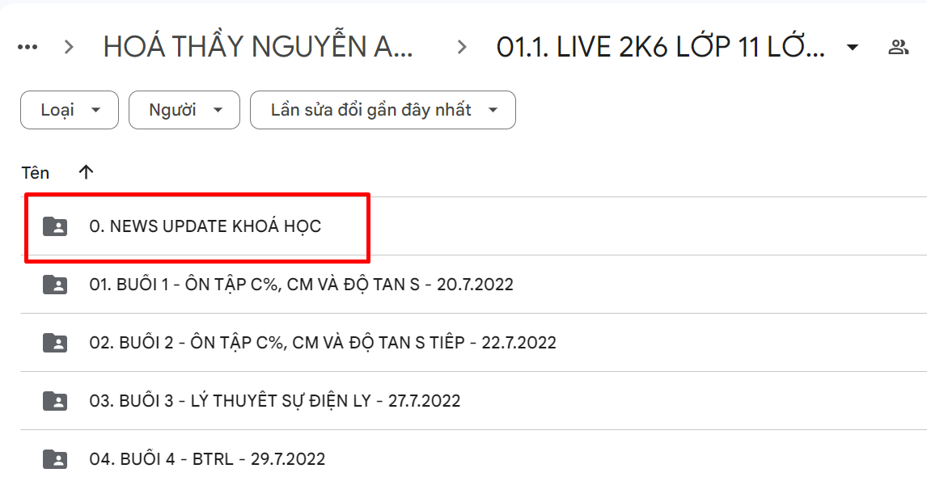

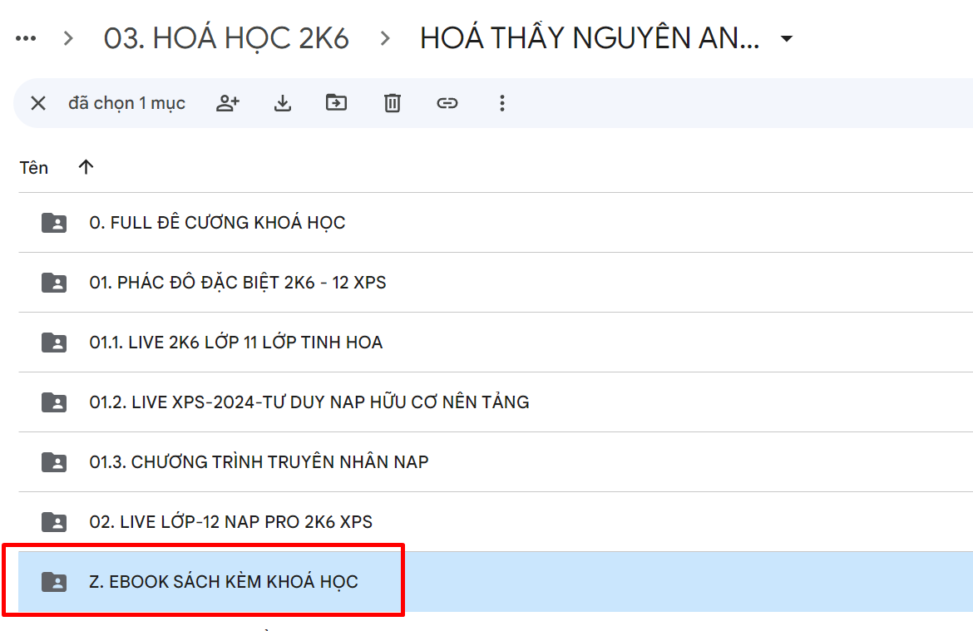
 |  | Z. EBOOK SÁCH KÈM KHOÁ HỌC | Các sách kèm khoá học/ sách tham khảo dưới dạng ebook (nếu có)

TRÊN ĐIỆN THOẠI
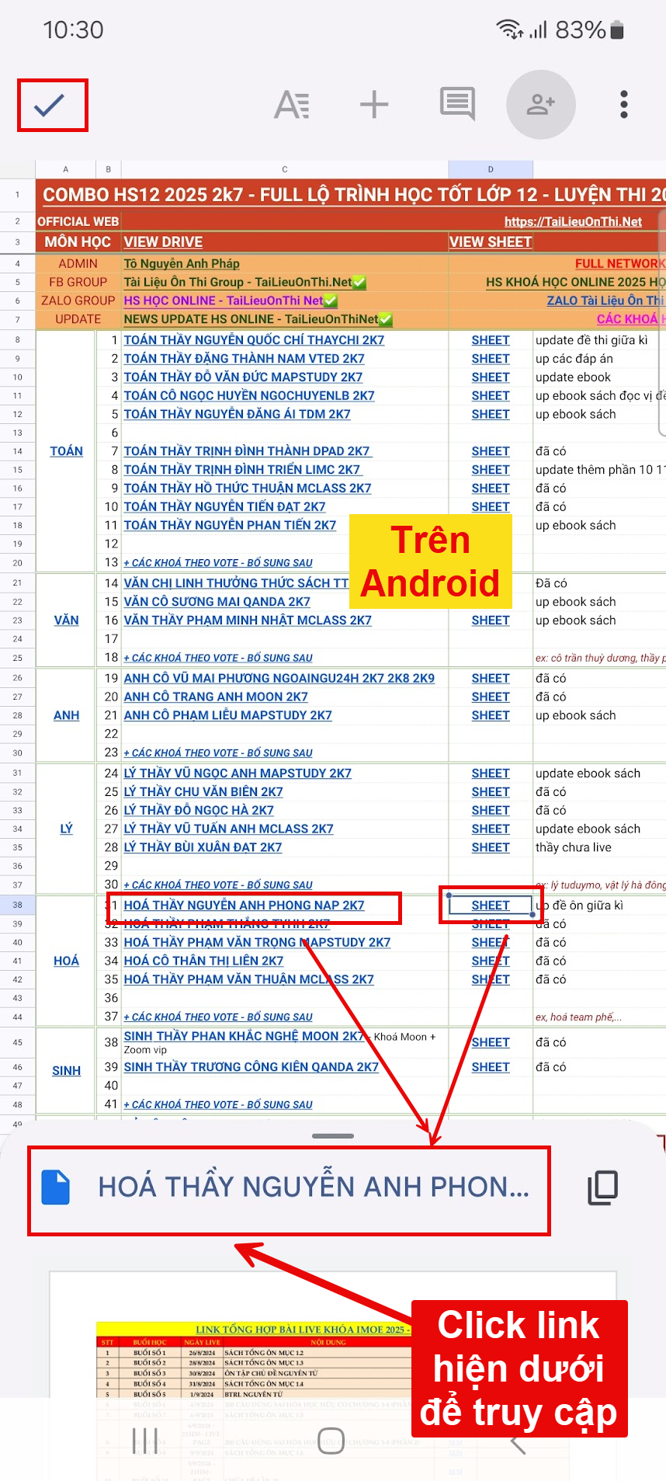

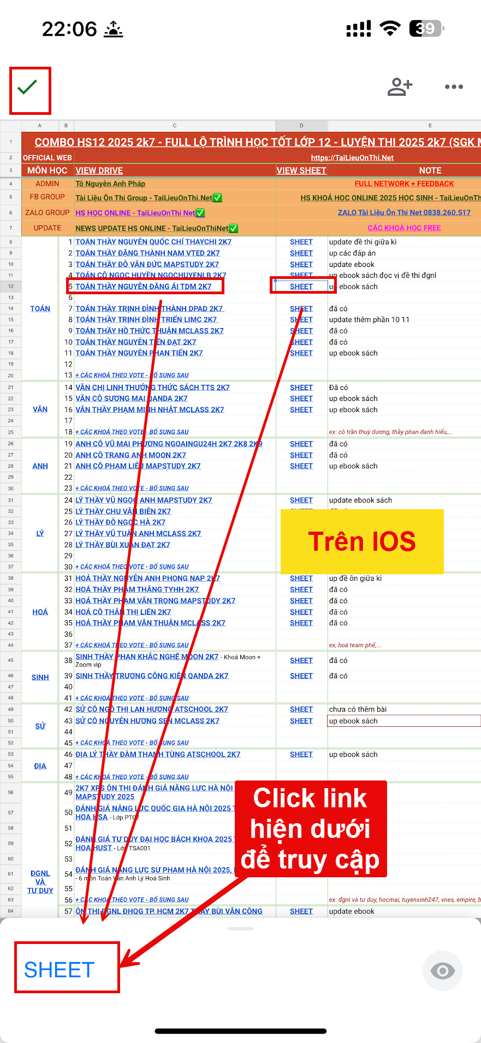

TRÊN MÁY TÍNH BẢNG

